UT-FPFA082M
업무기능분해도
업무기능분해도
업무기능분해도
업무기능분해도
업무기능분해도
업무기능분해도
업무기능분해도
업무기능분해도
업무기능분해도
업무기능분해도
업무기능분해도
업무기능분해도
업무기능분해도
업무기능분해도
업무기능분해도
업무기능분해도
업무기능분해도
업무기능분해도
업무기능분해도
업무기능분해도
인천국제공항 통합정보시스템 고도화 구축 사업 |  |  |  |  |  |  |  |  | 단위테스트결과서[운항계획(FP)]

1.단위 시험 케이스
단위시험ID |  | UT-FPFA082M | 단위시험 명 | On Block |  | 작성자 | 장경진 | 작성일 | 2025.08.25
개요 |  | 현행도착운항편의 Ramp In / On Block 시간을 관리
프로그램ID |  | FPFA082M.xfdl, DalyFltSchdlController.java, DalyFltSchdlService.java, DalyFltSchdlServiceImple.java, DalyArrDepMapper.java, DalyArrDepMapper.xml
1차 시험결과 |  | 2025.08.25 | 현영광 |  | 2차 시험결과 | 2025.08.25 |  | 장경진

 |  |  |  |  |  | [1차] 개발자 |  | [2차] 업무PL
순번 | 시험 내용 |  | 시험데이터 | 예상 결과 | 실제 결과 | 일자 | 수행결과(P/F) | 일자 | 수행결과(P/F)
1 | 현행도착편 리스트에서 우측마우스 클릭 후 Set time>Ramp in / On block 메뉴를 선택하면 팝업이 나타나는가? (코드쉐어편은 우측마우스 메뉴가 나오지 않는다.) |  | Active Arrival 2025-09-15 VJ838 | 해당 운항편의 Ramp in / On block 시간을 입력 POP-UP이 나타난다. | 예상 결과와 동일 | 2025.08.25 | P | 2025.08.25 | P
2 | 잘못된 데이터 값을 검사하는가? 1) 일자 2) 스케줄시간 |  | 1) 잘못된 날짜 입력(9999-99-99) 2) 스케줄시간 - 31:00 | 화면상에 잘못된 값을 검증하여 알림 팝업을 띄워준다. | 예상 결과와 동일 | 2025.08.25 | P | 2025.08.25 | P
3 | On Block 시간을 입력 후 저장시 잘 작동하는가? 1)저장된 후 운항 상태값이 "ARR"로 바뀐다. |  | 2025.09.05,10:30,OZ704 | 입력된 시간을 저장하고 운항상태값을 변경한다. | 예상 결과와 동일 | 2025.08.25 | P | 2025.08.25 | P
4 | Ramp In 시간이 On block 보다 작게 입력되었는가? |  | 2025-10-29 OZ602 | Ramp In 시간이 On block 시간보다늦을수는 없다는 메시지 표시 | 예상 결과와 동일 | 2025.08.25 | P | 2025.08.25 | P
5 | PUSH 기능은 정상적으로 동작하는가? > 사전에 PUSH을 수신할 화면을 테스트 대상 PC에서 로딩하고 있어야 함. |  | 1) Active Arrival 화면에서 진입 [대상 운항편] FLT : VJ838 ATA : 00:57 | 특정 PC에서 변경한 내용이 테스트 대상 PC의 화면에 반영된다. | 예상 결과와 동일 | 2025.08.25 | P | 2025.08.25 | P

단위테스트결과
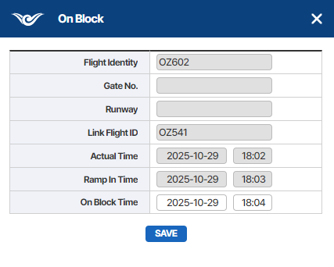
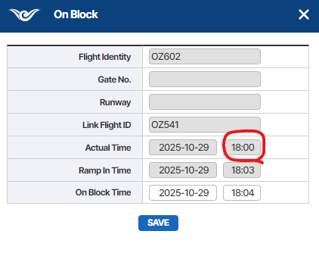
업무기능분해도
업무기능분해도
업무기능분해도
업무기능분해도
업무기능분해도
업무기능분해도
업무기능분해도
업무기능분해도
업무기능분해도
업무기능분해도
업무기능분해도
업무기능분해도
업무기능분해도
업무기능분해도
업무기능분해도
업무기능분해도
업무기능분해도
업무기능분해도
업무기능분해도
업무기능분해도
인천국제공항 통합정보시스템 고도화 구축 사업 |  |  | 단위테스트결과서[운항계획(FP)]

2.단위 시험 결과
순번 | 시험 결과 증적
1 | FP > DALY SCHDULE > Active Link Flight > Link Active Flight

 | 현행도착편 리스트에서 우측마우스 클릭 후 Set time>Ramp in / On block 메뉴를 선택하면 팝업이 나타나는가?

 | 1) VJ838편 선택

 | 2) 우클릭 > Set Time > On Block 메뉴 선택

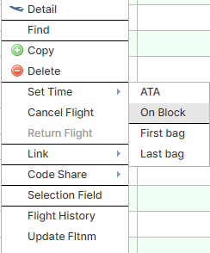
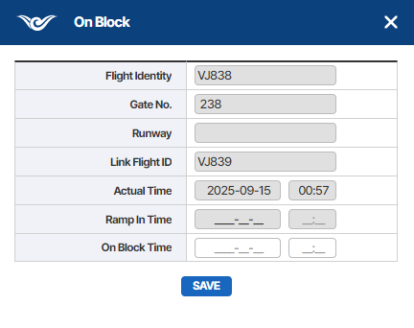

2
 | 잘못된 데이터 값을 검사하는가?
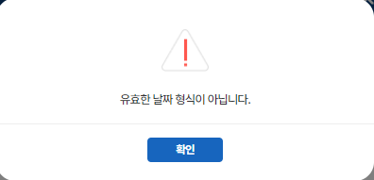
 | 1) 잘못된 날짜 값 입력 후 포커스 아웃 시 알림 팝업 출력

 | 2) 잘못된 시간 값 입력 후 포커스 아웃 시 알림 팝업 출력
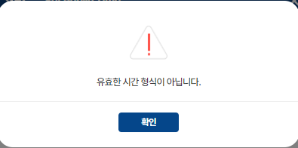

3
 | On Block 시간을 입력 후 저장시 잘 작동하는가?

 | 1)저장된 후 운항 상태값이 "ARR"로 바뀐다. | 2) 운항편 상세 화면에서 확인한다.
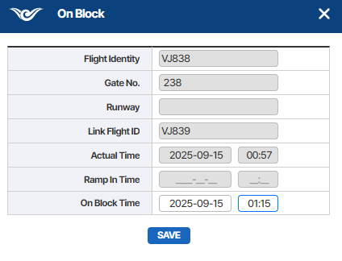
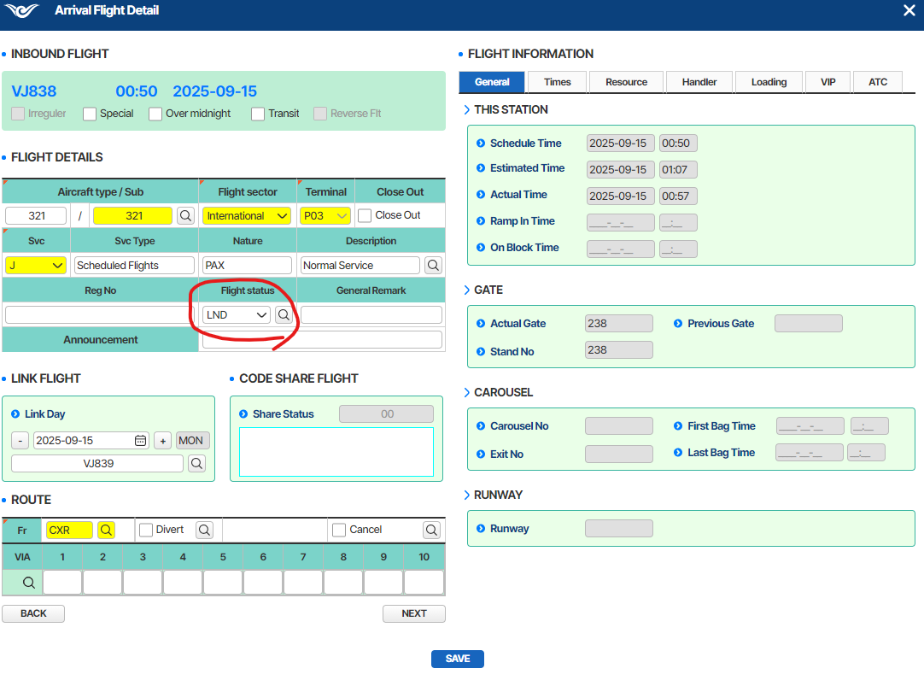

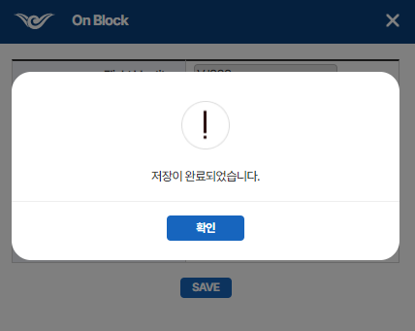

4
 | Ramp In 시간이 On block 보다 작게 입력되었는가?

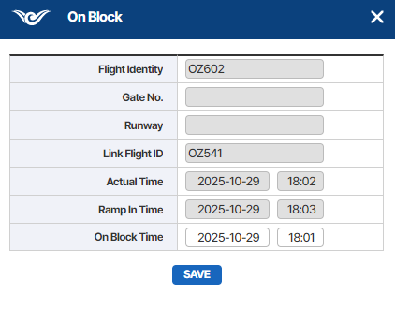
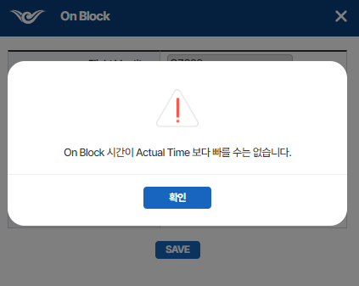

 | ※ Ramp in time이 없는 경우 AC 모듈에서 등록해 준다.

5
 | PUSH 기능은 정상적으로 동작하는가?

